ศท.บ.01
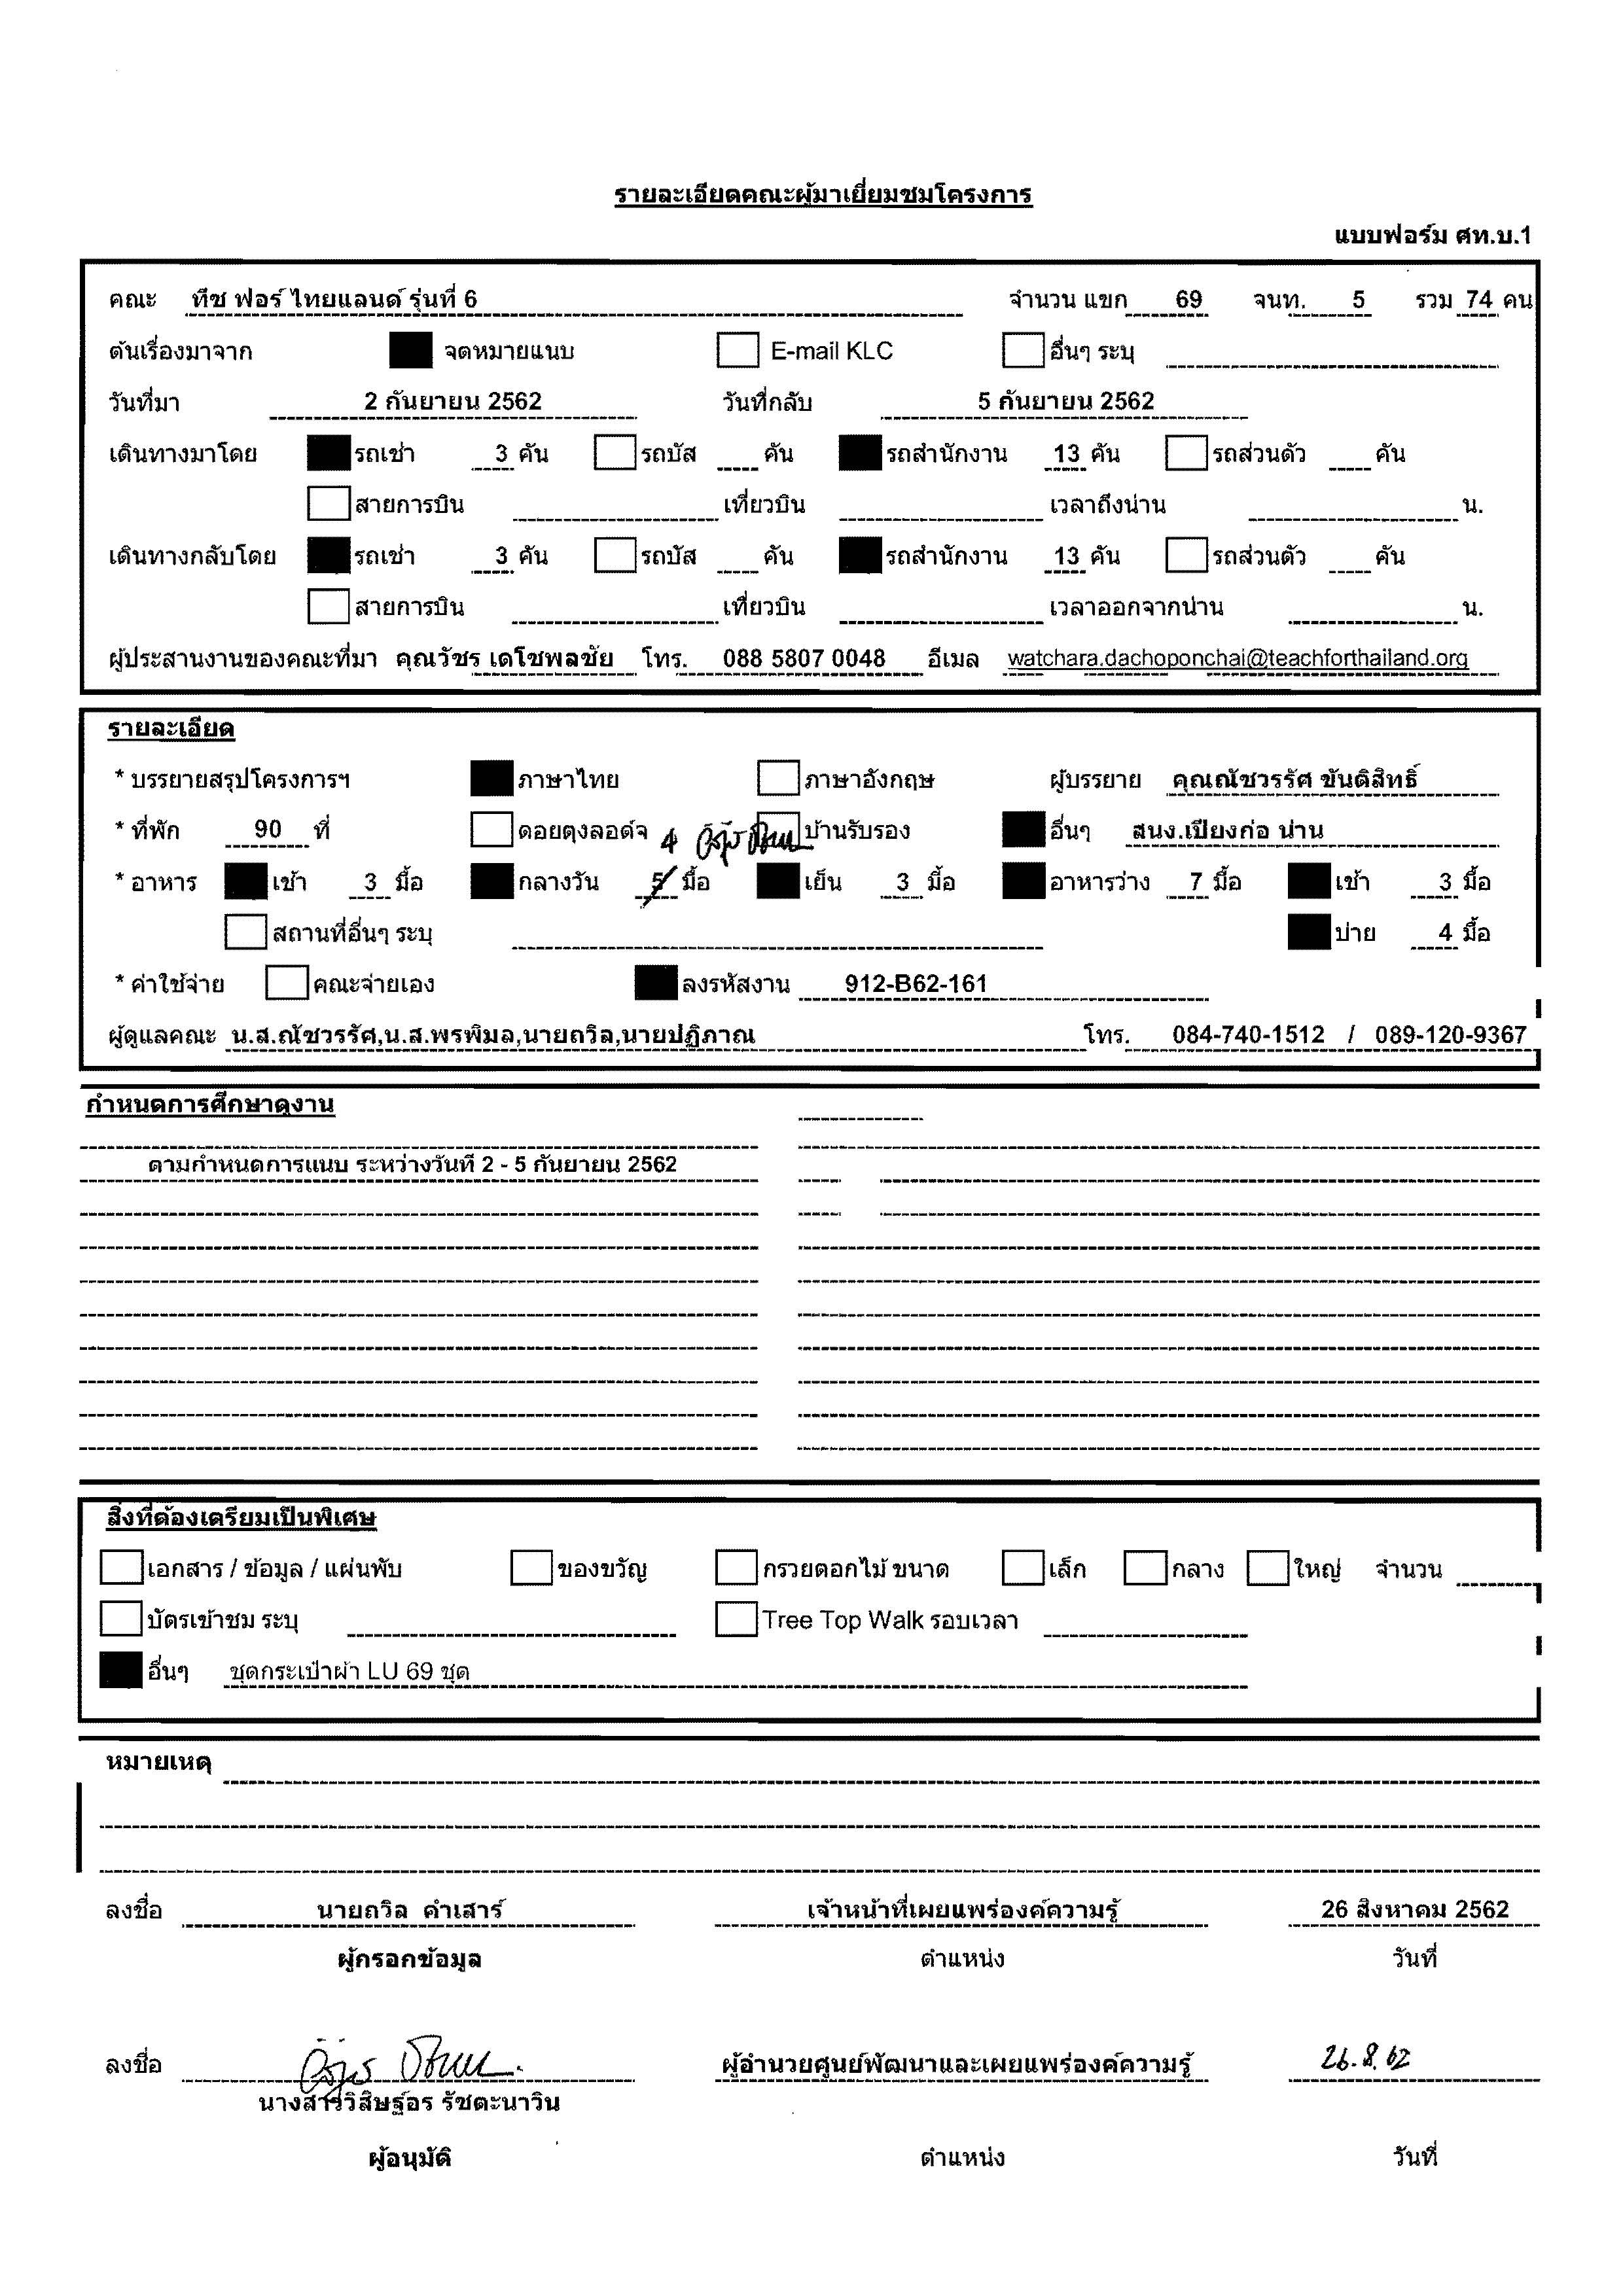

กำหนดการ
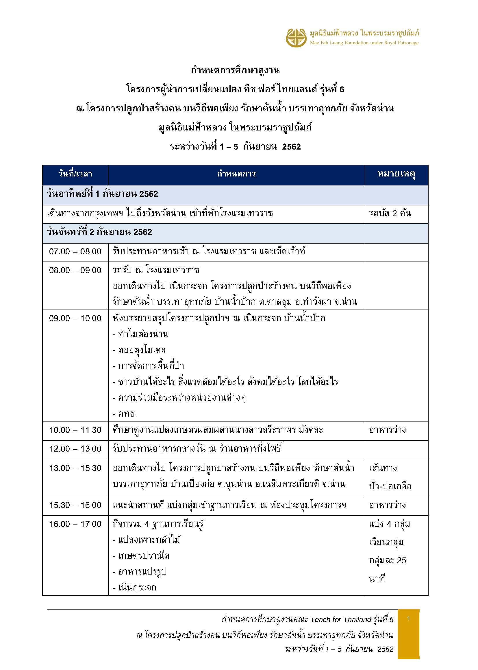

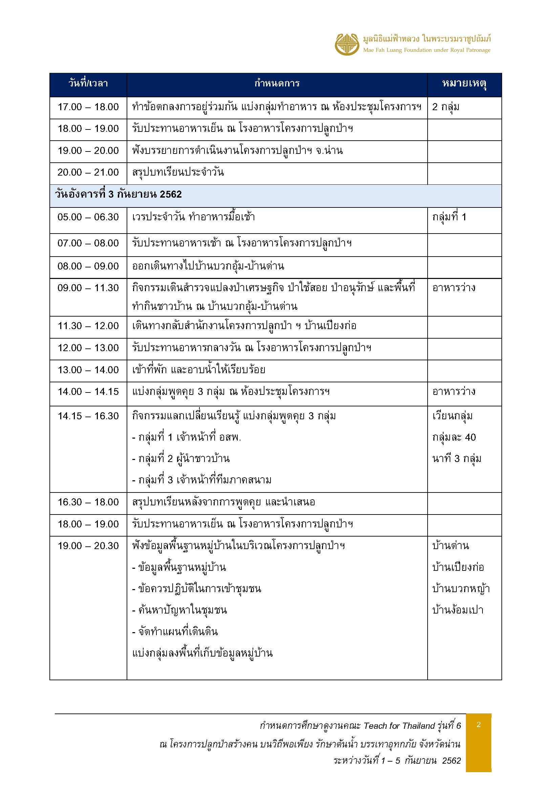

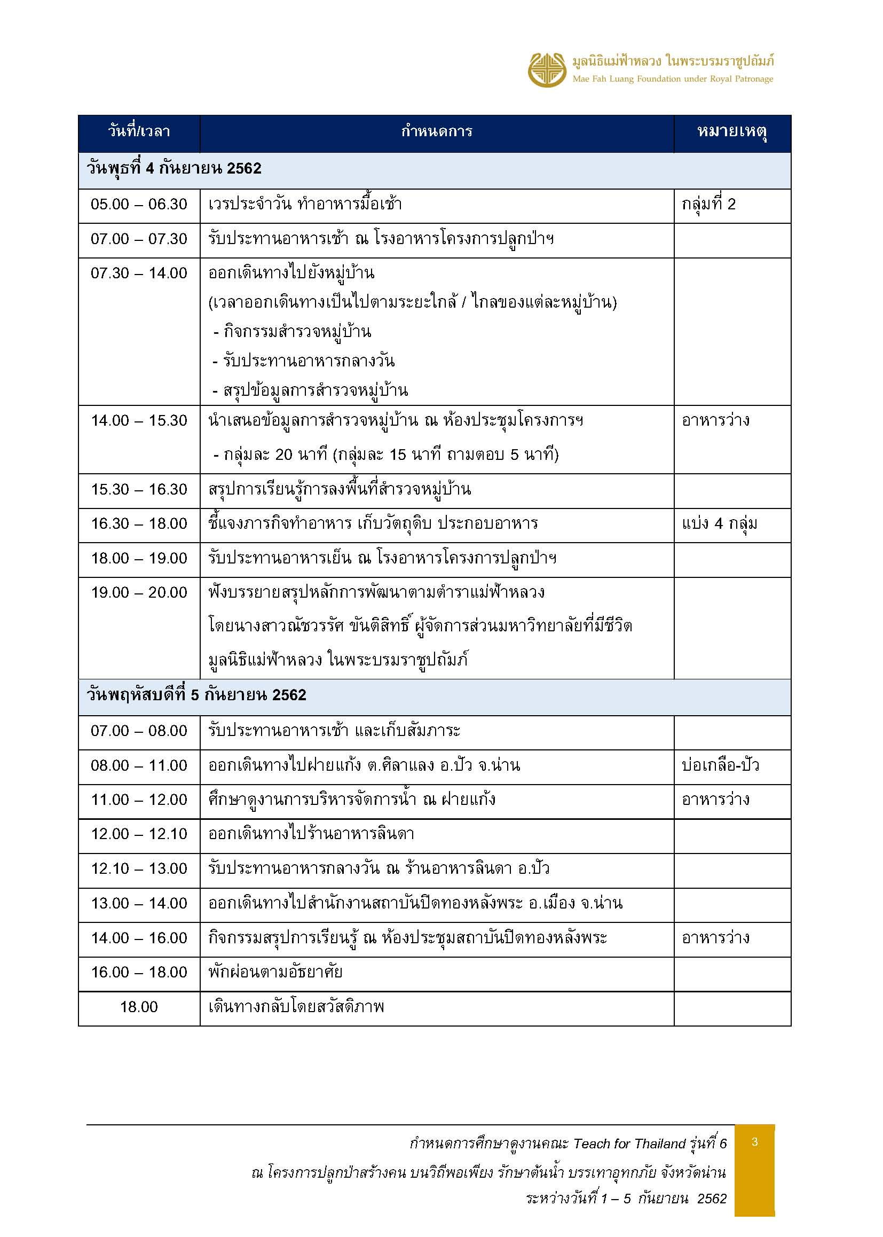

ผังที่พักเปียงก่อ
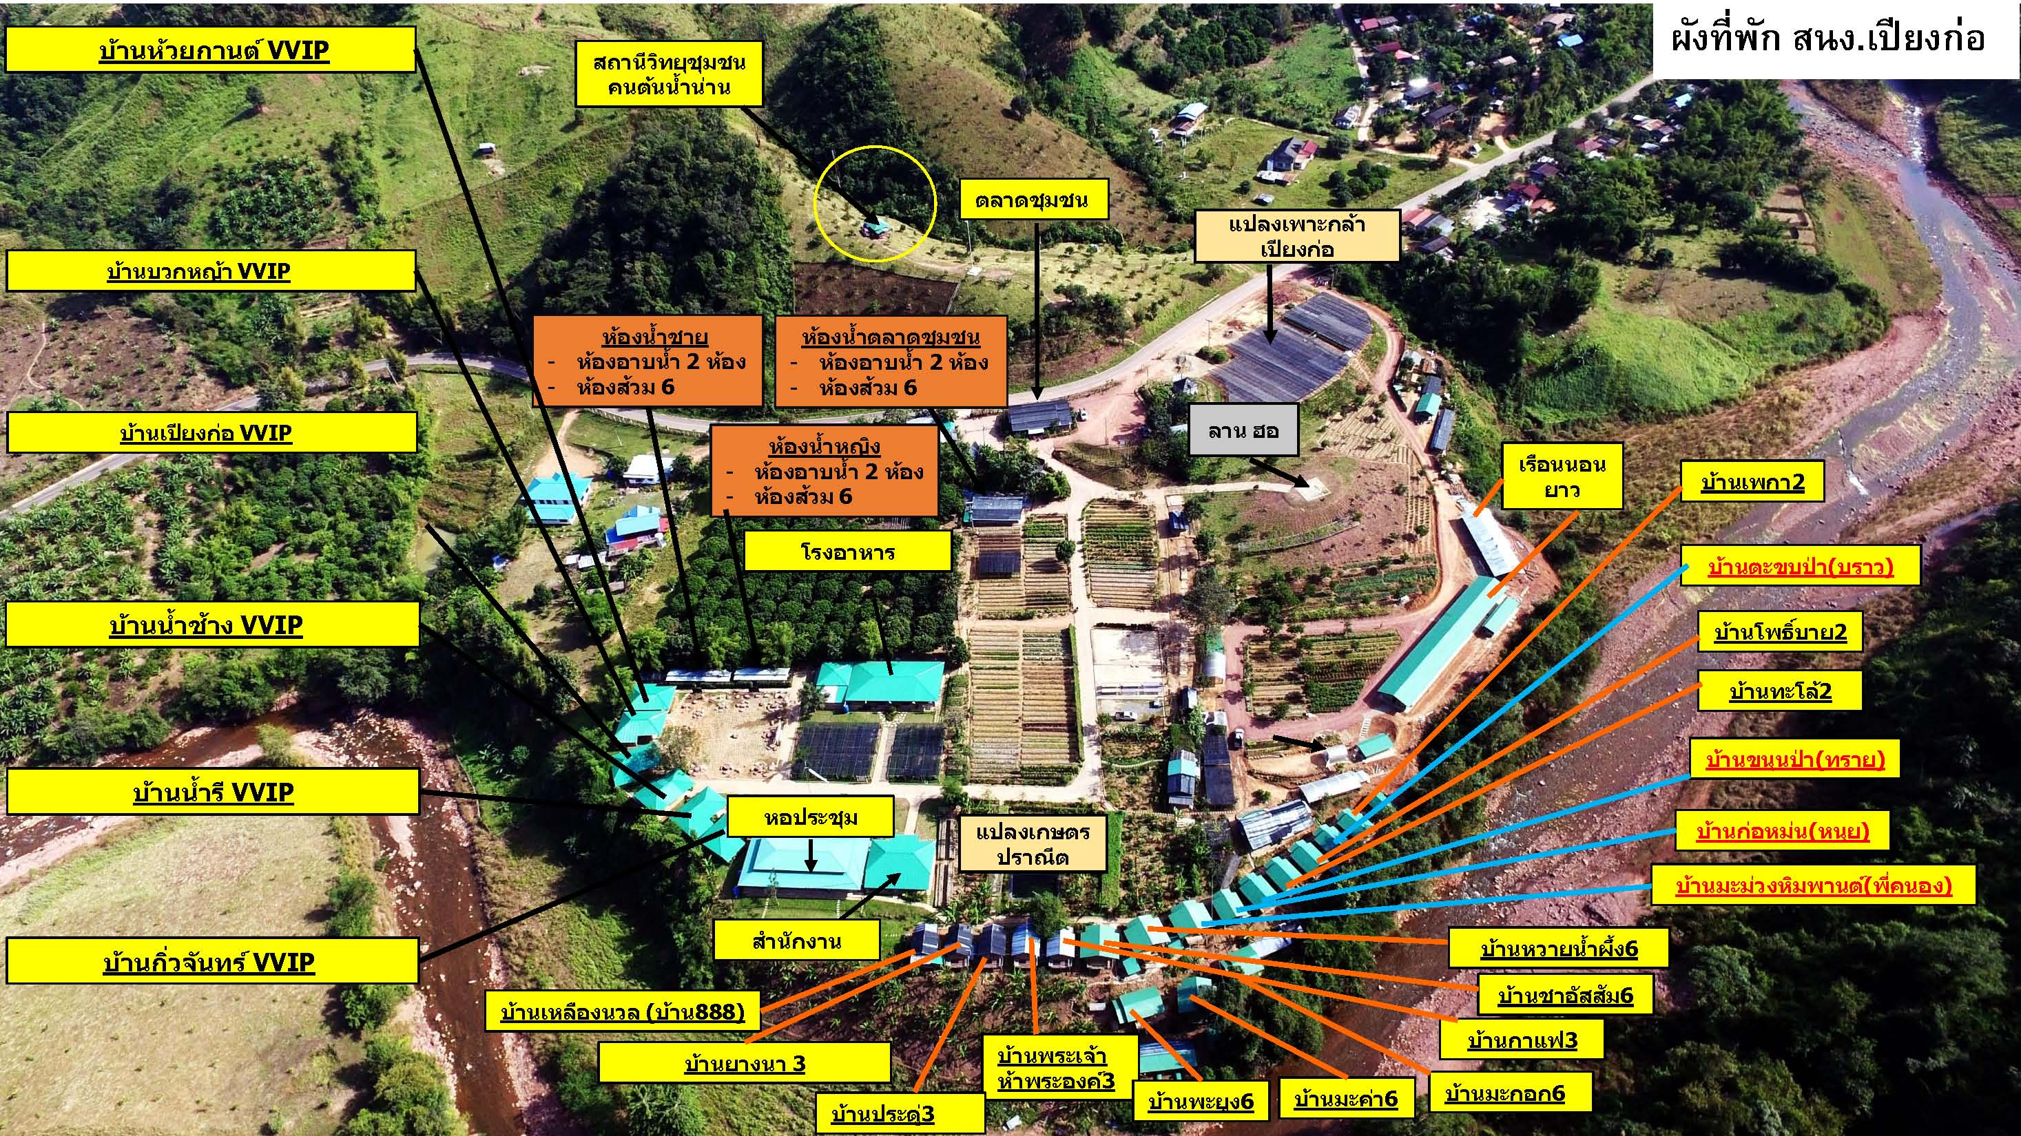

เรือนนอนยาว
ผังที่นอนกางเต็นท์ในอาคาร โครงการปลูกป่าฯ บ้านเปียงก่อ อ.เฉลิมพระเกียรติ จ.น่าน

 | เข้าที่พักวันที่ 2 - 5 กันยายน 2562
 |  | TFT Staff ช | 2
 |  | เฟลโล่วรุ่นที่ 6 ช | 13
 |  | เฟลโล่วรุ่นที่ 6 ญ | 20
 |  | สรุปยอดจำนวน | 35

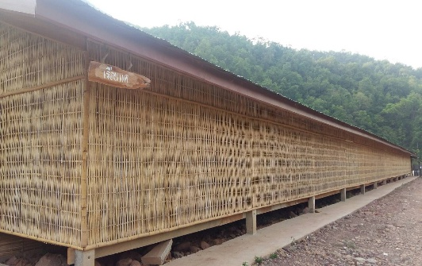
ที่พัก |  |  |  | ลักษณะ | จำนวน | หมายเหตุ
เรือนแค |  |  |  | เต็นท์ | 16 | ฝั่งนอน ชาย
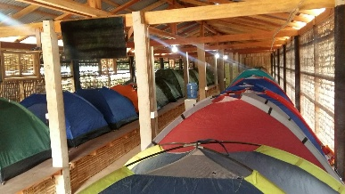

 | รายชื่อฝั่งนอนชาย (นอนสูงสุด 22 คน)
จำนวน | ลำดับที่ | ชื่อ-นามสกุล
1 | 1 | ณพวัฒน์ โชชัยพันธวงค์ | ก๊อบแก๊บ |  | เฟลโล่วรุ่นที่ 6 ช
2 | 2 | ประพันธ์ ลี้กุล | พัน |  | เฟลโล่วรุ่นที่ 6 ช
3 | 3 | ณัฐจักริน บุญศิริ | ปัน |  | เฟลโล่วรุ่นที่ 6 ช
4 | 4 | ชัชวาล บางสินธุ | นัท |  | เฟลโล่วรุ่นที่ 6 ช
5 | 5 | ณัฐชนน โรจน์วัลลี | ธาม |  | เฟลโล่วรุ่นที่ 6 ช
6 | 6 | จิราวุฒิ จิตจักร | ฟลุ๊ค |  | เฟลโล่วรุ่นที่ 6 ช
7 | 7 | ธนวัฒน์ มงคลนิตย์ | เอิร์ธ |  | เฟลโล่วรุ่นที่ 6 ช
8 | 8 | ธนพจน์ ทรัพย์ยอดแก้ว | พจน์ |  | เฟลโล่วรุ่นที่ 6 ช
9 | 9 | ภาสกร ระเบียบโอษฐ | ซัน |  | เฟลโล่วรุ่นที่ 6 ช
10 | 10 | ธนาดุลย์ ก่อเกิดสันติสุข | เกริก |  | เฟลโล่วรุ่นที่ 6 ช
11 | 11 | ณัฐภัทร แซ่เบ๊ | นัท/เบ๊ |  | เฟลโล่วรุ่นที่ 6 ช
12 | 12 | วราสิทธิ์ วัฒนาภา | เต๋า |  | เฟลโล่วรุ่นที่ 6 ช
13 | 13 | ศุภฤกษ์ กัลปพงศ์ | แบงค์ |  | เฟลโล่วรุ่นที่ 6 ช | เต็นท์ใหญ๋ (คนส่วนสูง 183)
14 | 14 | วัชร เดโชพลชัย | มิว |  | TFT Staff ช
15 | 15 | ปิยังกูร บุญศิริ | มะกรูด |  | TFT Staff ช

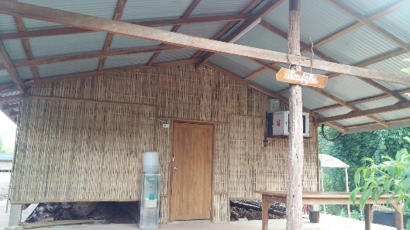
เรือนอัญชัน |  |  |  | เต็นท์ | 22 | ฝั่งนอน หญิง

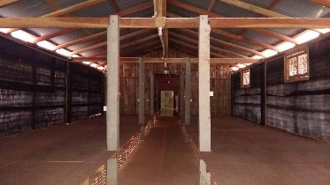

รายชื่อฝั่งนอนหญิง (นอนได้สูงสุด 22 คน)
จำนวน | ลำดับที่ | ชื่อ-นามสกุล
16 | 1 | อรกช ไมตรี | อิ่ม |  | เฟลโล่วรุ่นที่ 6 ญ
17 | 2 | ศรินทร์ลักษณ์ ศิริ | เพชร |  | เฟลโล่วรุ่นที่ 6 ญ
18 | 3 | สุลาวัลย์ มันทะลา | ส้มโอ |  | เฟลโล่วรุ่นที่ 6 ญ
19 | 4 | ณิชกุล เรืองภูงา | ณัท |  | เฟลโล่วรุ่นที่ 6 ญ
20 | 5 | ศิริกานต์ จาวะลา | ซิม |  | เฟลโล่วรุ่นที่ 6 ญ
21 | 6 | ลัลน์ปวีณ์ ชูชาติเจริญพร | เอิร์ธ |  | เฟลโล่วรุ่นที่ 6 ญ
22 | 7 | สุวิภา ตรีสุนทรรัตน์ | จ๊ะเอ๋ |  | เฟลโล่วรุ่นที่ 6 ญ
23 | 8 | สัมมาวดี สันตยารมณ์ | มิลค์ |  | เฟลโล่วรุ่นที่ 6 ญ
24 | 9 | คริสติยา เจียรวัติวงศ์ | ตี้ |  | เฟลโล่วรุ่นที่ 6 ญ
25 | 10 | วริศา ธีระสุต | กวาง |  | เฟลโล่วรุ่นที่ 6 ญ
26 | 11 | สุริยาพร แสนสุริวงศ์ | ปอ |  | เฟลโล่วรุ่นที่ 6 ญ
27 | 12 | สรวีย์ พิชยฐิติพร | อองฟอง |  | เฟลโล่วรุ่นที่ 6 ญ
28 | 13 | สุวรรณา จำแนกวงษ์ | ปู |  | เฟลโล่วรุ่นที่ 6 ญ
29 | 14 | ณัฐชญา แดนโพธิ์ | หนุงหนิง |  | เฟลโล่วรุ่นที่ 6 ญ
30 | 15 | โมนา สุราช | โมนา |  | เฟลโล่วรุ่นที่ 6 ญ
31 | 16 | สุวิมล คุณธรรมสกุล | ไวท์ |  | เฟลโล่วรุ่นที่ 6 ญ
32 | 17 | พุฒิพร บ่างสมบูรณ์ | ฟิล์ม |  | เฟลโล่วรุ่นที่ 6 ญ
33 | 18 | ชลนภา เหลืองรังษี | น้ำกรอง |  | เฟลโล่วรุ่นที่ 6 ญ
34 | 19 | ศรนันท์ แก้วอนุ | วาล์ว |  | เฟลโล่วรุ่นที่ 6 ญ
35 | 20 | เจนจิรา มะอินทร์ | เจน |  | เฟลโล่วรุ่นที่ 6 ญ
36 | 21 |  |  |  | staff TFT
37 | 22 |  |  |  | staff TFT

**** หมายเหตุ staff ผู้หญิง จะสลับกับไปนอนที่เรือนนอนยาว คืนละ 2 คน
คืนที่ 2 ก.ย. 62 - มิ้นและเตย
คืนที่ 3 ก.ย. 62- กีนและซัน
คืนที่ 4 ก.ย. 62 - เผอิญและสนุ๊ก

บ้านริมน้ำน่าน
แผนผังที่พักบ้านพักริมน้ำน่าน สำหรับผู้หญิง ณ สำนักงานโครงการปลูกป่าสร้างคนฯ บ้านเปียงก่อ ตำบลขุนน่าน ตำบลเฉลิมพระเกียรติ จังหวัดน่าน
เข้าที่พักวันที่ 2 - 5 กันยายน 2562
 | TFT Staff ญ | 8
 | เฟลโล่วรุ่นที่ 6 ญ | 24

 | สรุปยอดจำนวน | 32

บ้านยางนา
บ้านพะยุง

ลำดับ | รายชื่อ | ชื่อเล่น | หมายเหตุ | ลำดับ | รายชื่อ | ชื่อเล่น | หมายเหตุ
1 | อิบตีฮัจ วาแต | อิบ | เฟลโล่วรุ่นที่ 6 ญ | 1 | ณัฐธิดา สร้อยคำ | บีม | เฟลโล่วรุ่นที่ 6 ญ
2 | ธมนวรรณ อั๋นประเสริฐ | มด | เฟลโล่วรุ่นที่ 6 ญ | 2 | ชิวาพร กาญจนคช | โฟม | เฟลโล่วรุ่นที่ 6 ญ
3 | รัตนภรณ์ ศรีประเสริฐ | ดิว | เฟลโล่วรุ่นที่ 6 ญ | 3 | วสิษฐา ฉาบเทียนทอง | มิกซ์ | เฟลโล่วรุ่นที่ 6 ญ
 |  |  |  | 4 | ซีตีฟาตีเมาะ จึเลาะ | ตี | เฟลโล่วรุ่นที่ 6 ญ

บ้านประดู่

บ้านมะค่า
ลำดับ | รายชื่อ | ชื่อเล่น | หมายเหตุ
1 | นาซีบะห์ ยือโร๊ะ | บะห์ | เฟลโล่วรุ่นที่ 6 ญ
2 | ลือสาย พนมพิบูล | ก้อย | เฟลโล่วรุ่นที่ 6 ญ
3 | ณัฐชา รุ่งเรือง | นัท | เฟลโล่วรุ่นที่ 6 ญ | ลำดับ | รายชื่อ | ชื่อเล่น | หมายเหตุ
 |  |  |  | 1 | ณัฐรดี ยิ้มปฐมสกุล | ซัน | TFT Staff ญ | (3 กย นอนเรือนยาว)
 |  |  |  | 2 | รัชนก ชินูปการพงศ์ | รัช | TFT Staff ญ
บ้านพระเจ้าห้าพระองค์
 |  |  |  | 3 | วชิราภรณ์ นิรันตราภรณ์ | ไพลิน | TFT Staff ญ
 |  |  |  | 4 | ธนัชพร ฉันทาภิสิทธิ์ | อีฟ | TFT Staff ญ
ลำดับ | รายชื่อ | ชื่อเล่น | หมายเหตุ
1 | เหมวดี โภคสวัสดิ์ | ตาล | เฟลโล่วรุ่นที่ 6 ญ
2 | ปภัสรินทร์ อนันต์ศิระบวร | มาย | เฟลโล่วรุ่นที่ 6 ญ
3 | กาญจนา สัพโส | หมูหญิง | เฟลโล่วรุ่นที่ 6 ญ
บ้านมะกอก

บ้านกาแฟ
 |  |  |  | ลำดับ | รายชื่อ | ชื่อเล่น | หมายเหตุ
 |  |  |  | 1 | นสวรรณร์ โพธิ์สุวรรณ์ | เตย | TFT Staff ญ | (2 กย นอนเรือนยาว)
ลำดับ | รายชื่อ | ชื่อเล่น | หมายเหตุ | 2 | ภารดี เลิศวริทธิ์ | มิ้น | TFT Staff ญ | (2 กย นอนเรือนยาว)
1 | ขนิษฐา มนตรี | นุ๊ก | เฟลโล่วรุ่นที่ 6 ญ | 3 | ตัสกีน เหล็มหนู | กีน | TFT Staff ญ | (3 กย นอนเรือนยาว)
2 | สุนันทา โพธิ์ศรี | ไอซ์ | เฟลโล่วรุ่นที่ 6 ญ | 4 | สายฝน โพธิ์จีน | เผอิญ | TFT Staff ญ | (4 กย นอนเรือนยาว)
3 | โสภาพรรณ รวดเร็ว | แป้ง | เฟลโล่วรุ่นที่ 6 ญ | 5 | ณัชชา อุนหะวรากร | สนุ๊ก | TFT Staff ญ | (4 กย นอนเรือนยาว)

 |  |  |  |  | จัดที่นอน 4 ที่พอ
บ้านชาอัสสัม
 |  |  |  | **** หมายเหตุ staff ผู้หญิง จะสลับกับไปนอนที่เรือนนอนยาว คืนละ 2 คน
ลำดับ | รายชื่อ | ชื่อเล่น | หมายเหตุ
1 | แพรวพรรณ วาสวกุล | จ๋า | เฟลโล่วรุ่นที่ 6 ญ | คืนที่ 2 ก.ย. 62 - มิ้นและเตย
2 | กัลยรัตน์ อภิวัฒโนดม | หมิว | เฟลโล่วรุ่นที่ 6 ญ | คืนที่ 3 ก.ย. 62- กีนและซัน
3 | นริสรา นงคราญ | ออม | เฟลโล่วรุ่นที่ 6 ญ | คืนที่ 4 ก.ย. 62 - เผอิญและสนุ๊ก
4 | นารีรัตน์ คงกะพันธ์ | มุก | เฟลโล่วรุ่นที่ 6 ญ

บ้านหวายน้ำฝึ้ง

ลำดับ | รายชื่อ | ชื่อเล่น | หมายเหตุ
1 | รจนา ประไพมาลี | หนูนา | เฟลโล่วรุ่นที่ 6 ญ
2 | สุภัชชา ขานวล | พลอย | เฟลโล่วรุ่นที่ 6 ญ
3 | มัยซูรีย์ เบ็ญตะเหล็บ | ใหม่ | เฟลโล่วรุ่นที่ 6 ญ
4 | ธัญสรา นวตระการ | นูนู่ | เฟลโล่วรุ่นที่ 6 ญ

บ้านหลังใหญ่
แผนผังที่พัก ณ สำนักงานโครงการปลูกป่าสร้างคนฯ บ้านเปียงก่อ ตำบลขุนน่าน ตำบลเฉลิมพระเกียรติ จังหวัดน่าน

บ้านกิ่วจันทร์

 | ลำดับ | รายชื่อ | หมายเหตุ
 | 1 | พี่ฟิลด์ | ฟูก
 | 2 | พี่ตุ๊ดตู่ | ฟูก
 | 3 |  | ฟูก
 | 4 |  | ฟูก
 | 5 |  | ฟูกเสริม
 | 6 |  | ฟูกเสริม


บ้านน้ำรี
 |  |  |  | ห้องละหมาด หญิง
 | ลำดับ | รายชื่อ | หมายเหตุ
 | 1 |  | เตียง
 | 2 |  | เตียง
 | 3 |  | ฟูกเสริม
 | 4 |  | ฟูกเสริม


บ้านน้ำช้าง
 |  |  |  | ห้องละหมาด ชาย
 | ลำดับ | รายชื่อ | หมายเหตุ
 | 1 |  | เตียง
 | 2 |  | เตียง
 | 3 |  | ฟูกเสริม
 | 4 |  | ฟูกเสริม


บ้านเปียงก่อ
 | ลำดับ | รายชื่อ | หมายเหตุ
 | 1 | โกมินทร์ | ฟูก
 | 2 | น้องมอส | ฟูก
 | 3 | น้องอ้น IT | ฟูก
 | 4 |  | ฟูก
 | 5 |  | ฟูกเสริม
 | 6 |  | ฟูกเสริม

บ้านบวกหญ้า


 | ลำดับ | รายชื่อ | หมายเหตุ
 | 1 |  | เตียง
 | 2 |  | เตียง
 | 3 |  | เตียง
 | 4 |  | เตียง


บ้านห้วยกานต์

 | ลำดับ | รายชื่อ | หมายเหตุ
 | 1 |  | ฟูก
 | 2 |  | ฟูก
 | 3 |  | ฟูก
 | 4 |  | ฟูก
 | 5 |  | ฟูกเสริม
 | 6 |  | ฟูกเสริม

